상품제안서
원목 아크릴 높이 각도조절 투명 스탠드거치대 | 상품코드: S37652

 |  |  |  |  |  |  | 02-713-8555 | www.synergygift.co.kr
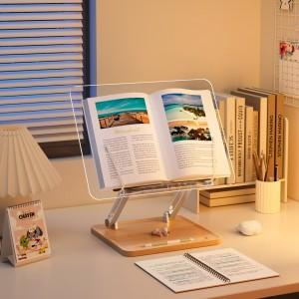

【상세/제작정보】

【인쇄/포장옵션】 | 레이저, 풀칼라 / 포장지포장

【공급단가】 | 수량 | 20~ | 50~ | 100~ | 300~ | 1,000~
*VAT별도 | 단가 | 22,600원 | 21,200원 | 20,500원 | 19,600원 | 19,000원

【상품 URL】 | https://www.synergygift.co.kr:443/src/goods_detail.php?gdno=37652

